교차분석 결과입력방법(공통)
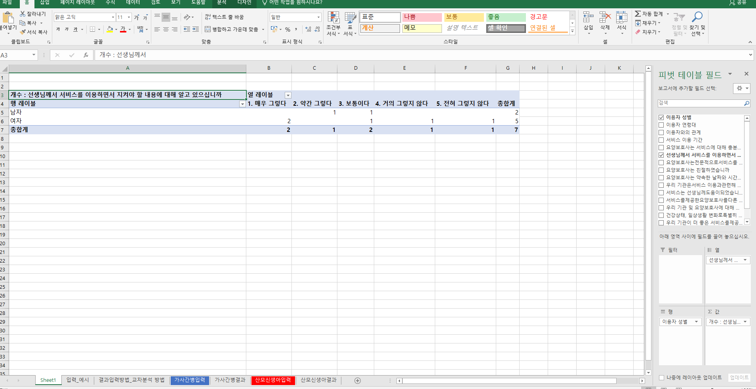
1. 해당 셀 선택

2. [삽입] - [피벗테이블] - 피벗테이블 만들기 창 생성 - [확인] 클릭

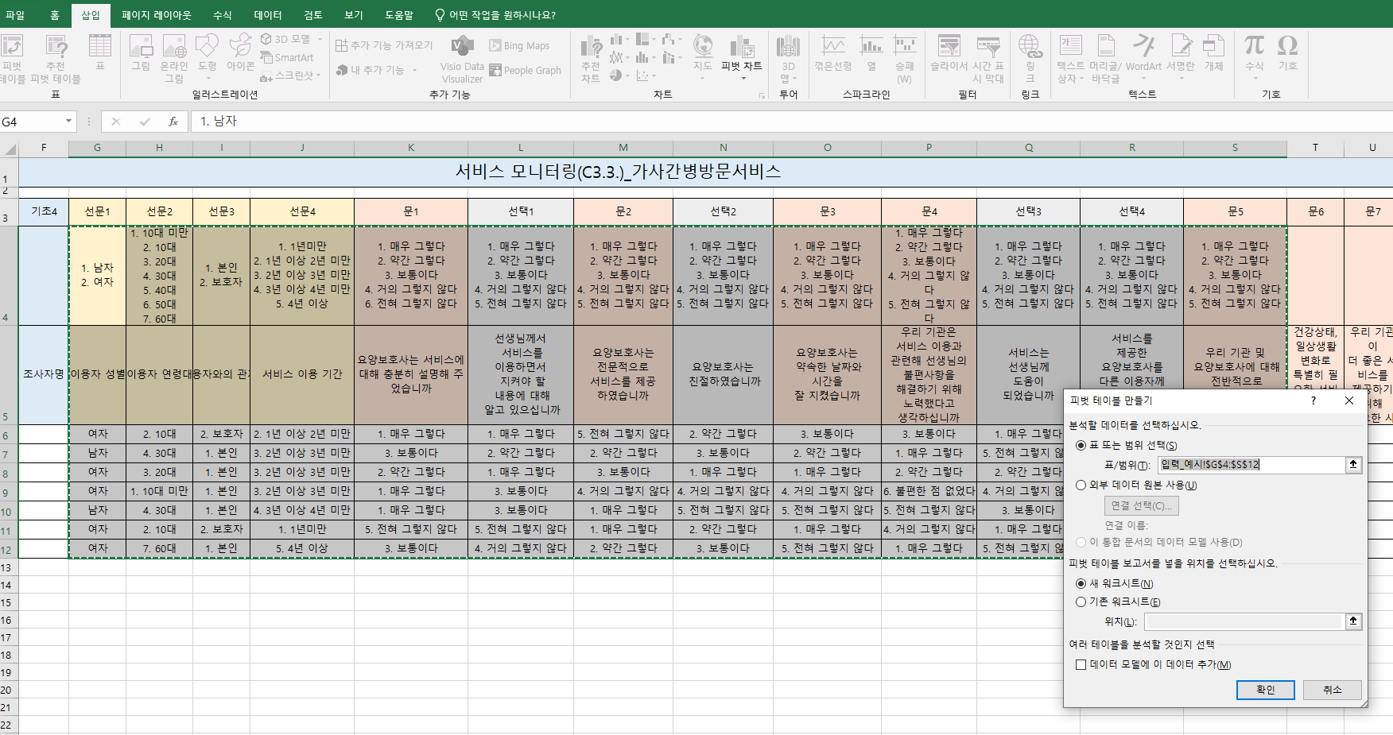

3. 요양보호사는 서비스에 대해 충분히 설명해 주었습니까 에 대한 성별 교차분석
이용자 성별 네모박스 체크 후 → ① 행 값으로 드래그 → 요양보호사는 서비스에 대해 충분히 설명해 주었습니까 네모박스 체크 후 → ② 열 과 ③ 값으로 드래그
①→②→③ 순서대로 진행 후 ④ 과 같이 생성되면 ⑤ 결과 시트에 입력
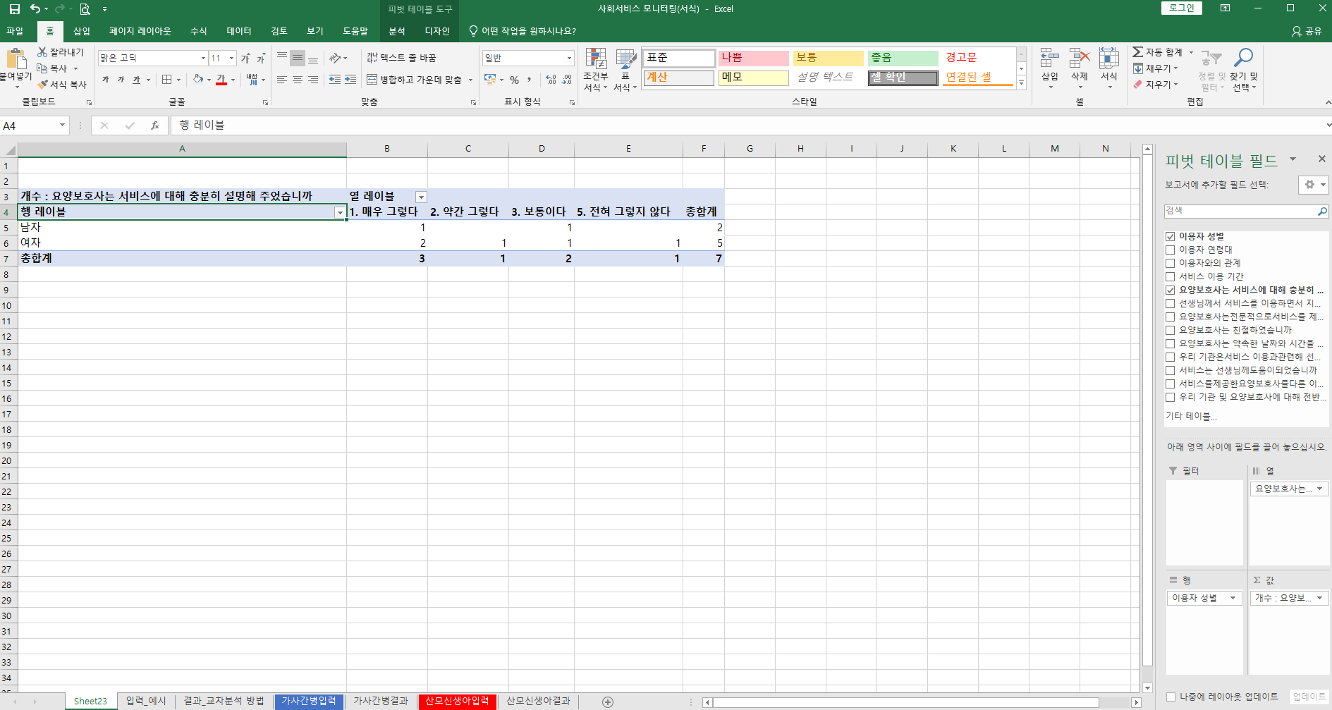

1. 이용자 성별에 마우스 왼쪽 클릭한채
행으로 드래그
2~3. 요양보호사는 서비스에 대해 충분히 설명해주었습니까 만족도 문항
마우스 왼쪽 클릭한 채 하단 열, 값으로 드래그

4. 요양보호사는 서비스에 대해 충분히 설명해 주었습니까 에 대한 이용자 연령대 교차분석
이용자 연령대 네모박스 체크 후 → ① 행 값으로 드래그 → 요양보호사는 서비스에 대해 충분히 설명해 주었습니까 네모박스 체크 후 → ② 열 과 ③ 값으로 드래그
①→②→③ 순서대로 진행 후 ④ 과 같이 생성되면 ⑤ 결과 시트에 입력
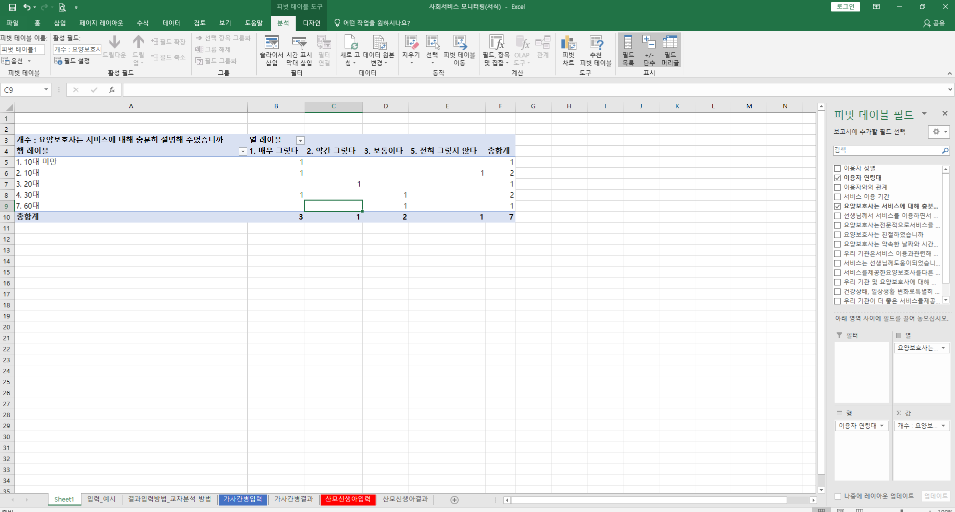

5. 선생님께서 서비스를 이용하면서 지켜야 할 내용에 대해 알고 있으십니까 에 대한 성별 교차분석 이용자 성별 네모박스 체크 후 → ① 행 값으로 드래그 → 선생님께서는 서비스를 이용하시면서,,,네모박스 체크 후 → ② 열 과 ③ 값으로 드래그 ①→②→③ 순서대로 진행 후 ④ 과 같이 생성되면 ⑤ 결과 시트에 입력

가사간병결과
가사간병방문서비스 모니터링 결과분석
가사간병입력시트의 성별 G셀 세로열 마지막 숫자: G15

1. 기본분석

서비스 구분 | 총 응답자(수) |  | 가사간병입력 시트(sheet)에서 연번의 마지막 숫자 작성합니다
가사간병

선문1 | 이용자 성별 | 남자 | 여자 |  |  |  |  |  |  | ① 인원수: '=COUNTIF(가사간병입력!G7:G셀 세로열 마지막 숫자,"1. 남자" … "2. 여자")'
가사간병 | 인원수(명) |  |  |  |  |  |  |  |  | ② 비율 '=(인원수/총응답자수)×100'
 | 비율(%)

선문2 | 이용자 연령대 | 10대 미만 | 10대 | 20대 | 30대 | 40대 | 50대 | 60대 | 70대 이상 | ① 인원수: '=COUNTIF(가사간병입력!H7:H셀 세로열 마지막 숫자,"1. 10대 미만" ... "8. 70대 이상")'
가사간병 | 인원수(명) |  |  |  |  |  |  |  |  | ② 비율 '=(인원수/총응답자수)×100'
 | 비율(%)

선문3 | 이용자와의 관계 | 본인 | 보호자 |  |  |  |  |  |  | ① 인원수: '=COUNTIF(가사간병입력!I7:I셀 세로열 마지막 숫자,"1. 본인" ... "2. 보호자")'
가사간병 | 인원수(명) |  |  |  |  |  |  |  |  | ② 비율 '=(인원수/총응답자수)×100'
 | 비율(%)

선문4 | 서비스 이용 기간 | 1년미만 | 1년 이상 2년 미만 | 2년 이상 3년 미만 | 3년 이상 4년 미만 | 4년 이상 |  |  |  | ① 인원수: '=COUNTIF(가사간병입력!J7:J셀 세로열 마지막 숫자,"1. 1년미만" ... "5. 4년이상")'
가사간병 | 인원수(명) |  |  |  |  |  |  |  |  | ② 비율 '=(인원수/총응답자수)×100'
 | 비율(%)

문1 | 요양보호사는 서비스에 대해 충분히 설명해주었습니까 | 매우 그렇다 | 약간 그렇다 | 보통이다 | 거의 그렇지 않다 | 전혀 그렇지 않다 |  |  |  | ① 인원수: '=COUNTIF(가사간병입력!K7:K셀 세로열 마지막 숫자,"1. 매우그렇다" ... "5. 전혀그렇지않다")'
가사간병 | 인원수(명) |  |  |  |  |  |  |  |  | ② 비율 '=(인원수/총응답자수)×100'
 | 비율(%)

선택1 | 선생님께서 서비스를 이용하면서 지켜야 할 내용에 대해 알고 있으십니까 | 매우 그렇다 | 약간 그렇다 | 보통이다 | 거의 그렇지 않다 | 전혀 그렇지 않다 |  |  |  | ① 인원수: '=COUNTIF(가사간병입력!L7:L셀 세로열 마지막 숫자,"1. 매우그렇다" ... "5. 전혀그렇지않다")'
가사간병 | 인원수(명) |  |  |  |  |  |  |  |  | ② 비율 '=(인원수/총응답자수)×100'
 | 비율(%)

문2 | 요양보호사는 전문적으로 서비스를 제공하였습니까 | 매우 그렇다 | 약간 그렇다 | 보통이다 | 거의 그렇지 않다 | 전혀 그렇지 않다 |  |  |  | ① 인원수: '=COUNTIF(가사간병입력!M7:M셀 세로열 마지막 숫자,"1. 매우그렇다" ... "5. 전혀그렇지않다")'
가사간병 | 인원수(명) |  |  |  |  |  |  |  |  | ② 비율 '=(인원수/총응답자수)×100'
 | 비율(%)

선택2 | 요양보호사는 친절하였습니까 | 매우 그렇다 | 약간 그렇다 | 보통이다 | 거의 그렇지 않다 | 전혀 그렇지 않다 |  |  |  | ① 인원수: '=COUNTIF(가사간병입력!N7:N셀 세로열 마지막 숫자,"1(매우그렇다) ... 5(전혀그렇지않다)")'
가사간병 | 인원수(명) |  |  |  |  |  |  |  |  | ② 비율 '=(인원수/총응답자수)×100'
 | 비율(%)

문3 | 요양보호사는 약속한 날짜와 시간을 잘 지켰습니까 | 매우 그렇다 | 약간 그렇다 | 보통이다 | 거의 그렇지 않다 | 전혀 그렇지 않다 |  |  |  | ① 인원수: '=COUNTIF(가사간병입력!O7:O셀 세로열 마지막 숫자,"1. 매우그렇다" ... "5. 전혀그렇지않다")'
가사간병 | 인원수(명) |  |  |  |  |  |  |  |  | ② 비율 '=(인원수/총응답자수)×100'
 | 비율(%)

문4 | 우리 기관은 서비스 이용과 관련해 선생님의 불편사항을 해결하기 위해 노력했다고 생각하십니까 | 매우 그렇다 | 약간 그렇다 | 보통이다 | 거의 그렇지 않다 | 전혀 그렇지 않다 | 불편한 점 없었다 |  |  | ① 인원수: '=COUNTIF(가사간병입력!P7:P셀 세로열 마지막 숫자,"1. 매우그렇다" … "6. 불편한점없었다")'
가사간병 | 인원수(명) |  |  |  |  |  |  |  |  | ② 비율 '=(인원수/총응답자수)×100'
 | 비율(%)

선택3 | 서비스는 선생님께 도움이 되었습니까 | 매우 그렇다 | 약간 그렇다 | 보통이다 | 거의 그렇지 않다 | 전혀 그렇지 않다 |  |  |  | ① 인원수: '=COUNTIF(가사간병입력!Q7:Q셀 세로열 마지막 숫자,"1. 매우그렇다" ... "5. 전혀그렇지않다")'
가사간병 | 인원수(명) |  |  |  |  |  |  |  |  | ② 비율 '=(인원수/총응답자수)×100'
 | 비율(%)

선택4 | 서비스를 제공한 요양보호사를 다른 이용자께 소개하고 싶으십니까 | 매우 그렇다 | 약간 그렇다 | 보통이다 | 거의 그렇지 않다 | 전혀 그렇지 않다 |  |  |  | ① 인원수: '=COUNTIF(가사간병입력!R7:R셀 세로열 마지막 숫자,"1. 매우그렇다" ... "5. 전혀그렇지않다")'
가사간병 | 인원수(명) |  |  |  |  |  |  |  |  | ② 비율 '=(인원수/총응답자수)×100'
 | 비율(%)

문5 | 우리 기관 및 요양보호사에 대해 전반적으로 만족하십니까 | 매우 그렇다 | 약간 그렇다 | 보통이다 | 거의 그렇지 않다 | 전혀 그렇지 않다 |  |  |  | ① 인원수: '=COUNTIF(가사간병입력!S7:S셀 세로열 마지막 숫자,"1. 매우그렇다" ... "5. 전혀그렇지않다")'
가사간병 | 인원수(명) |  |  |  |  |  |  |  |  | ② 비율 '=(인원수/총응답자수)×100'
 | 비율(%)

문6 | 건강상태, 일상생활 변화로 특별히 필요한 서비스가 있으면 말씀해 주세요
가사간병

문7 | 우리 기관이 더 좋은 서비스를 제공하기 위해 필요한 사항이 있다면 말씀해 주세요
가사간병

2. 교차분석

문1. 요양보호사는 서비스에 대해 충분히 설명해주었습니까 |  |  |  |  |  |  | [단위: %]
구분 |  | N | 매우 그렇다 | 약간 그렇다 | 보통이다 | 거의 그렇지 않다 | 전혀 그렇지 않다
전체
이용자 성별 | 남자
 | 여자
이용자 연령대 | 10대 미만
 | 10대
 | 20대
 | 30대
 | 40대
 | 50대
 | 60대
 | 70대 이상
이용자와의 관계 | 본인
 | 보호자
서비스 이용 기간 | 1년미만
 | 1년 이상 2년 미만
 | 2년 이상 3년 미만
 | 3년 이상 4년 미만
 | 4년 이상

문2. 요양보호사는 전문적으로 서비스를 제공하였습니까 |  |  |  |  |  |  | [단위: %]
구분 |  | N | 매우 그렇다 | 약간 그렇다 | 보통이다 | 거의 그렇지 않다 | 전혀 그렇지 않다
전체
이용자 성별 | 남자
 | 여자
이용자 연령대 | 10대 미만
 | 10대
 | 20대
 | 30대
 | 40대
 | 50대
 | 60대
 | 70대 이상
이용자와의 관계 | 본인
 | 보호자
서비스 이용 기간 | 1년미만
 | 1년 이상 2년 미만
 | 2년 이상 3년 미만
 | 3년 이상 4년 미만
 | 4년 이상

선택2. 요양보호사는 친절하였습니까 |  |  |  |  |  |  | [단위: %]
구분 |  | N | 매우 그렇다 | 약간 그렇다 | 보통이다 | 거의 그렇지 않다 | 전혀 그렇지 않다
전체
이용자 성별 | 남자
 | 여자
이용자 연령대 | 10대 미만
 | 10대
 | 20대
 | 30대
 | 40대
 | 50대
 | 60대
 | 70대 이상
이용자와의 관계 | 본인
 | 보호자
서비스 이용 기간 | 1년미만
 | 1년 이상 2년 미만
 | 2년 이상 3년 미만
 | 3년 이상 4년 미만
 | 4년 이상

문3. 요양보호사는 약속한 날짜와 시간을 잘 지켰습니까 |  |  |  |  |  |  | [단위: %]
구분 |  | N | 매우 그렇다 | 약간 그렇다 | 보통이다 | 거의 그렇지 않다 | 전혀 그렇지 않다
전체
이용자 성별 | 남자
 | 여자
이용자 연령대 | 10대 미만
 | 10대
 | 20대
 | 30대
 | 40대
 | 50대
 | 60대
 | 70대 이상
이용자와의 관계 | 본인
 | 보호자
서비스 이용 기간 | 1년미만
 | 1년 이상 2년 미만
 | 2년 이상 3년 미만
 | 3년 이상 4년 미만
 | 4년 이상

문4. 우리 기관은 서비스 이용과 관련해 선생님의 불편사항을 해결하기 위해 노력했다고 생각하십니까 |  |  |  |  |  |  |  | [단위: %]
구분 |  | N | 매우 그렇다 | 약간 그렇다 | 보통이다 | 거의 그렇지 않다 | 전혀 그렇지 않다 | 불편한 점 없었다
전체
이용자 성별 | 남자
 | 여자
이용자 연령대 | 10대 미만
 | 10대
 | 20대
 | 30대
 | 40대
 | 50대
 | 60대
 | 70대 이상
이용자와의 관계 | 본인
 | 보호자
서비스 이용 기간 | 1년미만
 | 1년 이상 2년 미만
 | 2년 이상 3년 미만
 | 3년 이상 4년 미만
 | 4년 이상

선택3. 서비스는 선생님께 도움이 되었습니까 |  |  |  |  |  |  | [단위: %]
구분 |  | N | 매우 그렇다 | 약간 그렇다 | 보통이다 | 거의 그렇지 않다 | 전혀 그렇지 않다
전체
이용자 성별 | 남자
 | 여자
이용자 연령대 | 10대 미만
 | 10대
 | 20대
 | 30대
 | 40대
 | 50대
 | 60대
 | 70대 이상
이용자와의 관계 | 본인
 | 보호자
서비스 이용 기간 | 1년미만
 | 1년 이상 2년 미만
 | 2년 이상 3년 미만
 | 3년 이상 4년 미만
 | 4년 이상

선택4. 서비스를 제공한 요양보호사를 다른 이용자께 소개하고 싶으십니까 |  |  |  |  |  |  | [단위: %]
구분 |  | N | 매우 그렇다 | 약간 그렇다 | 보통이다 | 거의 그렇지 않다 | 전혀 그렇지 않다
전체
이용자 성별 | 남자
 | 여자
이용자 연령대 | 10대 미만
 | 10대
 | 20대
 | 30대
 | 40대
 | 50대
 | 60대
 | 70대 이상
이용자와의 관계 | 본인
 | 보호자
서비스 이용 기간 | 1년미만
 | 1년 이상 2년 미만
 | 2년 이상 3년 미만
 | 3년 이상 4년 미만
 | 4년 이상

문5. 우리 기관 및 요양보호사에 대해 전반적으로 만족하십니까 |  |  |  |  |  |  | [단위: %]
구분 |  | N | 매우 그렇다 | 약간 그렇다 | 보통이다 | 거의 그렇지 않다 | 전혀 그렇지 않다
전체
이용자 성별 | 남자
 | 여자
이용자 연령대 | 10대 미만
 | 10대
 | 20대
 | 30대
 | 40대
 | 50대
 | 60대
 | 70대 이상
이용자와의 관계 | 본인
 | 보호자
서비스 이용 기간 | 1년미만
 | 1년 이상 2년 미만
 | 2년 이상 3년 미만
 | 3년 이상 4년 미만
 | 4년 이상

문6. 건강상태, 일상생활 변화로 특별히 필요한 서비스가 있으면 말씀해 주세요

문7. 우리 기관이 더 좋은 서비스를 제공하기 위해 필요한 사항이 있다면 말씀해 주세요

산모신생아결과
산모신생아건강관리서비스 모니터링 결과분석

산모신생아입력 시트의 G셀 마지막 숫자: G16

★ 파란색 내용 복사해서 사용하세요

1. 기본분석

서비스 구분 | 총 응답자(수) |  | 산모신생아입력 시트(sheet)에서 연번의 마지막 숫자 작성합니다
가사간병

선문1 | 이용자 연령대 | 20대 미만 | 20대 | 30대 | 40대 | 50대 이상 |  | ① 인원수: '=COUNTIF(산모신생아입력!G7:G셀 세로열 마지막 숫자,"1. 20대 미만" … "5. 50대 이상")'
가사간병 | 인원수(명) | 3 | 3 | 1 |  |  |  | ② 비율 '=(인원수/총응답자수)×100'
 | 비율(%)

선문2 | 이용자와의 관계 | 본인 | 보호자 |  |  |  |  | ① 인원수: '=COUNTIF(산모신생아입력!H7:H셀 세로열 마지막 숫자,"1. 본인" … "2. 보호자")'
가사간병 | 인원수(명) |  |  |  |  |  |  | ② 비율 '=(인원수/총응답자수)×100'
 | 비율(%)

선문3 | 서비스 이용 기간 | 5일 이하 | 6~10일 이하 | 11~15일 이하 | 16~20일 이하 | 21~25일 이하 |  | ① 인원수: '=COUNTIF(산모신생아입력!I7:I셀 세로열 마지막 숫자,"1. 5일 이하" … "5. 21~25일 이하")'
가사간병 | 인원수(명) |  |  |  |  |  |  | ② 비율 '=(인원수/총응답자수)×100'
 | 비율(%)

선문4 | 태아유형 | 단태아 | 쌍태아 | 삼태아 이상 | 중증장애 산모 |  |  | ① 인원수: '=COUNTIF(산모신생아입력!J7:J셀 세로열 마지막 숫자,"1. 단태아" … "4. 중증장애 산모")'
가사간병 | 인원수(명) |  |  |  |  |  |  | ② 비율 '=(인원수/총응답자수)×100'
 | 비율(%)

선문5 | 신생아출산순위 | 첫째아 | 둘째아 | 셋째아 이상 |  |  |  | ① 인원수: '=COUNTIF(산모신생아입력!K7:K셀 세로열 마지막 숫자,"1. 첫째아" … "3. 셋째아 이상")'
가사간병 | 인원수(명) |  |  |  |  |  |  | ② 비율 '=(인원수/총응답자수)×100'
 | 비율(%)

선택1 | 우리 기관을 어떻게 알게 되셨습니까 | 인터넷 SNS 홍보 | 제공기관의 홍보물 | 주변이웃, 지인, 타기관 소개 | 지역맘 카페 등 서비스 이용 경험자 추천 | 지자체 안내 | 기타 | ① 인원수: '=COUNTIF(산모신생아입력!L7:L셀 세로열 마지막 숫자,"1. 인터넷 SNS 홍보" … "6. 기타")'
가사간병 | 인원수(명) |  |  |  |  |  |  | ② 비율 '=(인원수/총응답자수)×100'
 | 비율(%)

선택2 | 우리 기관을 선택한 가장 중요한 기준은 무엇입니까 | 기관 규모 및 인지도 | 이용 경험자의 평가, 후기 | 이용 상담 등 기관의 친절성 | 제공기관과의 거리 | 서비스 비용 | 기타 | ① 인원수: '=COUNTIF(산모신생아입력!N7:N셀 세로열 마지막 숫자,"1. 기관 규모 및 인지도" … "6. 기타")'
가사간병 | 인원수(명) |  |  |  |  |  |  | ② 비율 '=(인원수/총응답자수)×100'
 | 비율(%)

문1 | 서비스 이용과 관련하여 우리기관으로부터 충분한 설명을 들었다고 느끼셨습니까 | 매우 그렇다 | 약간 그렇다 | 보통이다 | 거의 그렇지 않다 | 전혀 그렇지 않다 |  | ① 인원수: '=COUNTIF(산모신생아입력!P7:P셀 세로열 마지막 숫자,"1. 매우그렇다" … "5. 전혀그렇지않다")'
가사간병 | 인원수(명) |  |  |  |  |  |  | ② 비율 '=(인원수/총응답자수)×100'
 | 비율(%)

문2 | 건강관리사는 표준서비스 내에서 산모님께서 필요로 하는 서비스를 적절히 지원하였습니까 | 매우 그렇다 | 약간 그렇다 | 보통이다 | 거의 그렇지 않다 | 전혀 그렇지 않다 |  | ① 인원수: '=COUNTIF(산모신생아입력!Q7:Q셀 세로열 마지막 숫자,"1. 매우그렇다" … "5. 전혀그렇지않다")'
가사간병 | 인원수(명) |  |  |  |  |  |  | ② 비율 '=(인원수/총응답자수)×100'
 | 비율(%)

문3 | 건강관리사는 서비스 제공에 필요한 지식 등 전문성을 갖추고 있었습니까 | 매우 그렇다 | 약간 그렇다 | 보통이다 | 거의 그렇지 않다 | 전혀 그렇지 않다 |  | ① 인원수: '=COUNTIF(산모신생아입력!R7:R셀 세로열 마지막 숫자,"1. 매우그렇다" … "5. 전혀그렇지않다")'
가사간병 | 인원수(명) |  |  |  |  |  |  | ② 비율 '=(인원수/총응답자수)×100'
 | 비율(%)

선택3 | 건강관리사는 친절하였습니까 | 매우 그렇다 | 약간 그렇다 | 보통이다 | 거의 그렇지 않다 | 전혀 그렇지 않다 |  | ① 인원수: '=COUNTIF(산모신생아입력S7:S셀 세로열 마지막 숫자,"1. 매우그렇다" … "5. 전혀그렇지않다")'
가사간병 | 인원수(명) |  |  |  |  |  |  | ② 비율 '=(인원수/총응답자수)×100'
 | 비율(%)

문4 | 건강관리사는 약속한 날짜와 시간을 잘 지켰습니까 | 매우 그렇다 | 약간 그렇다 | 보통이다 | 거의 그렇지 않다 | 전혀 그렇지 않다 |  | ① 인원수: '=COUNTIF(산모신생아입력!T7:T셀 세로열 마지막 숫자,"1. 매우그렇다" … "5. 전혀그렇지않다")'
가사간병 | 인원수(명) |  |  |  |  |  |  | ② 비율 '=(인원수/총응답자수)×100'
 | 비율(%)

문5 | 건강관리사는 위생관리를 잘 하였습니까 | 매우 그렇다 | 약간 그렇다 | 보통이다 | 거의 그렇지 않다 | 전혀 그렇지 않다 |  | ① 인원수: '=COUNTIF(산모신생아입력!7U:U셀 세로열 마지막 숫자,"1. 매우그렇다" … "5. 전혀그렇지않다")'
가사간병 | 인원수(명) |  |  |  |  |  |  | ② 비율 '=(인원수/총응답자수)×100'
 | 비율(%)

문6 | 우리 기관은 서비스 이용과 관련해 산모님의 불편사항을 해결하기 위해 노력하였다고 생각하십니까 | 매우 그렇다 | 약간 그렇다 | 보통이다 | 거의 그렇지 않다 | 전혀 그렇지 않다 | 불편한점없었다 | ① 인원수: '=COUNTIF(산모신생아입력!V7:V셀 세로열 마지막 숫자,"1. 매우그렇다" … "6. 불편한점없었다")'
가사간병 | 인원수(명) |  |  |  |  |  |  | ② 비율 '=(인원수/총응답자수)×100'
 | 비율(%)

선택4 | 서비스는 산모님께 도움이 되었습니까 | 매우 그렇다 | 약간 그렇다 | 보통이다 | 거의 그렇지 않다 | 전혀 그렇지 않다 |  | ① 인원수: '=COUNTIF(산모신생아입력!W7:W셀 세로열 마지막 숫자,"1. 매우그렇다" … "5. 전혀그렇지않다")'
가사간병 | 인원수(명) |  |  |  |  |  |  | ② 비율 '=(인원수/총응답자수)×100'
 | 비율(%)

선택5 | 서비스를 제공한 건강관리사를 다른 이용자께 추천하실 의향이 있으십니까 | 매우 그렇다 | 약간 그렇다 | 보통이다 | 거의 그렇지 않다 | 전혀 그렇지 않다 |  | ① 인원수: '=COUNTIF(산모신생아입력!X7:X셀 세로열 마지막 숫자,"1. 매우그렇다" … "5. 전혀그렇지않다")'
가사간병 | 인원수(명) |  |  |  |  |  |  | ② 비율 '=(인원수/총응답자수)×100'
 | 비율(%)

문7 | 우리 기관 및 건강관리사에 대해 전반적으로 만족하십니까 | 매우 그렇다 | 약간 그렇다 | 보통이다 | 거의 그렇지 않다 | 전혀 그렇지 않다 |  | ① 인원수: '=COUNTIF(산모신생아입력!Y7:Y셀 세로열 마지막 숫자,"1. 매우그렇다" … "5. 전혀그렇지않다")'
가사간병 | 인원수(명) |  |  |  |  |  |  | ② 비율 '=(인원수/총응답자수)×100'
 | 비율(%)

2. 교차분석

문1. 요양보호사는 서비스에 대해 충분히 설명해주었습니까
구분 |  | N | 매우 그렇다 | 약간 그렇다 | 보통이다 | 거의 그렇지 않다
전체
이용자 성별 | 남자
 | 여자
이용자 연령대 | 10대 미만
 | 10대
 | 20대
 | 30대
 | 40대
 | 50대
 | 60대
 | 70대 이상
이용자와의 관계 | 본인
 | 보호자
서비스 이용 기간 | 1년미만
 | 1년 이상 2년 미만
 | 2년 이상 3년 미만
 | 3년 이상 4년 미만
 | 4년 이상

문2. 요양보호사는 전문적으로 서비스를 제공하였습니까
구분 |  | N | 매우 그렇다 | 약간 그렇다 | 보통이다 | 거의 그렇지 않다
전체
이용자 성별 | 남자
 | 여자
이용자 연령대 | 10대 미만
 | 10대
 | 20대
 | 30대
 | 40대
 | 50대
 | 60대
 | 70대 이상
이용자와의 관계 | 본인
 | 보호자
서비스 이용 기간 | 1년미만
 | 1년 이상 2년 미만
 | 2년 이상 3년 미만
 | 3년 이상 4년 미만
 | 4년 이상

선택2. 요양보호사는 친절하였습니까
구분 |  | N | 매우 그렇다 | 약간 그렇다 | 보통이다 | 거의 그렇지 않다
전체
이용자 성별 | 남자
 | 여자
이용자 연령대 | 10대 미만
 | 10대
 | 20대
 | 30대
 | 40대
 | 50대
 | 60대
 | 70대 이상
이용자와의 관계 | 본인
 | 보호자
서비스 이용 기간 | 1년미만
 | 1년 이상 2년 미만
 | 2년 이상 3년 미만
 | 3년 이상 4년 미만
 | 4년 이상

문3. 요양보호사는 약속한 날짜와 시간을 잘 지켰습니까
구분 |  | N | 매우 그렇다 | 약간 그렇다 | 보통이다 | 거의 그렇지 않다
전체
이용자 성별 | 남자
 | 여자
이용자 연령대 | 10대 미만
 | 10대
 | 20대
 | 30대
 | 40대
 | 50대
 | 60대
 | 70대 이상
이용자와의 관계 | 본인
 | 보호자
서비스 이용 기간 | 1년미만
 | 1년 이상 2년 미만
 | 2년 이상 3년 미만
 | 3년 이상 4년 미만
 | 4년 이상

문4. 우리 기관은 서비스 이용과 관련해 선생님의 불편사항을 해결하기 위해 노력했다고 생각하십니까
구분 |  | N | 매우 그렇다 | 약간 그렇다 | 보통이다 | 거의 그렇지 않다
전체
이용자 성별 | 남자
 | 여자
이용자 연령대 | 10대 미만
 | 10대
 | 20대
 | 30대
 | 40대
 | 50대
 | 60대
 | 70대 이상
이용자와의 관계 | 본인
 | 보호자
서비스 이용 기간 | 1년미만
 | 1년 이상 2년 미만
 | 2년 이상 3년 미만
 | 3년 이상 4년 미만
 | 4년 이상

선택3. 서비스는 선생님께 도움이 되었습니까
구분 |  | N | 매우 그렇다 | 약간 그렇다 | 보통이다 | 거의 그렇지 않다
전체
이용자 성별 | 남자
 | 여자
이용자 연령대 | 10대 미만
 | 10대
 | 20대
 | 30대
 | 40대
 | 50대
 | 60대
 | 70대 이상
이용자와의 관계 | 본인
 | 보호자
서비스 이용 기간 | 1년미만
 | 1년 이상 2년 미만
 | 2년 이상 3년 미만
 | 3년 이상 4년 미만
 | 4년 이상

선택4. 서비스를 제공한 요양보호사를 다른 이용자께 소개하고 싶으십니까
구분 |  | N | 매우 그렇다 | 약간 그렇다 | 보통이다 | 거의 그렇지 않다
전체
이용자 성별 | 남자
 | 여자
이용자 연령대 | 10대 미만
 | 10대
 | 20대
 | 30대
 | 40대
 | 50대
 | 60대
 | 70대 이상
이용자와의 관계 | 본인
 | 보호자
서비스 이용 기간 | 1년미만
 | 1년 이상 2년 미만
 | 2년 이상 3년 미만
 | 3년 이상 4년 미만
 | 4년 이상

문5. 우리 기관 및 요양보호사에 대해 전반적으로 만족하십니까
구분 |  | N | 매우 그렇다 | 약간 그렇다 | 보통이다 | 거의 그렇지 않다
전체
이용자 성별 | 남자
 | 여자
이용자 연령대 | 10대 미만
 | 10대
 | 20대
 | 30대
 | 40대
 | 50대
 | 60대
 | 70대 이상
이용자와의 관계 | 본인
 | 보호자
서비스 이용 기간 | 1년미만
 | 1년 이상 2년 미만
 | 2년 이상 3년 미만
 | 3년 이상 4년 미만
 | 4년 이상

문6. 건강상태, 일상생활 변화로 특별히 필요한 서비스가 있으면 말씀해 주세요

문7. 우리 기관이 더 좋은 서비스를 제공하기 위해 필요한 사항이 있다면 말씀해 주세요

